Familia Puestos (Ponderación)
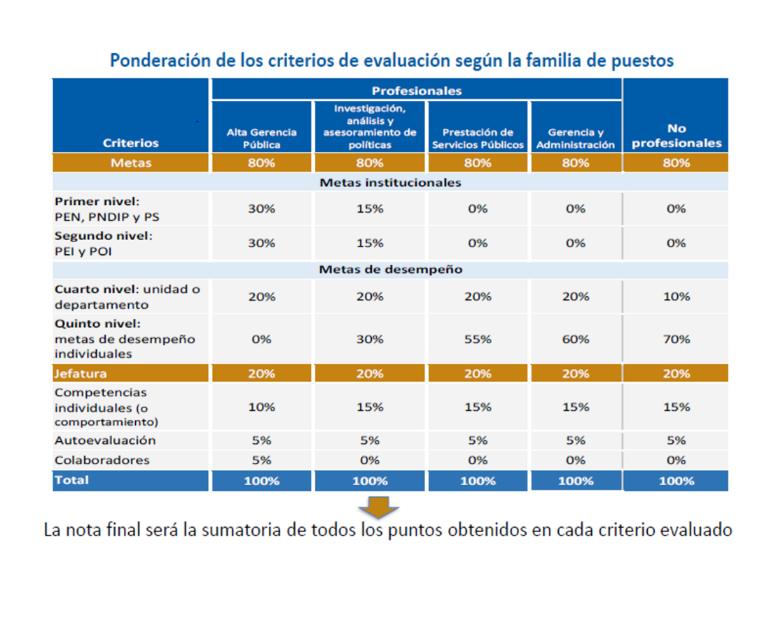
CATEGORIA PROFESIONAL
FAMILIA DE PUESTOS: | INVESTIGACIÓN, ANÁLISIS Y ASESORAMIENTO DE POLÍTICAS
Profesional Jefe de Servicio Civil 2 Profesional Jefe de Servicio Civil 1 Profesional de Servicio Civil 3 Profesional Jefe en Informática 2 Profesional Jefe de Informática 1 A Profesional Jefe de Informática 1 B Profesional en informática 3
Ciclo de gestión del desempeño
ETAPA 1 | PLANIFICACIÓN
ETAPA 2 | SEGUIMIENTO
ETAPA 3 | FORMULARIO EVALUACIÓN DEL DESEMPEÑO
ETAPA 4 | REALIMENTACIÓN (PLAN DE MEJORA)

